Sheet1
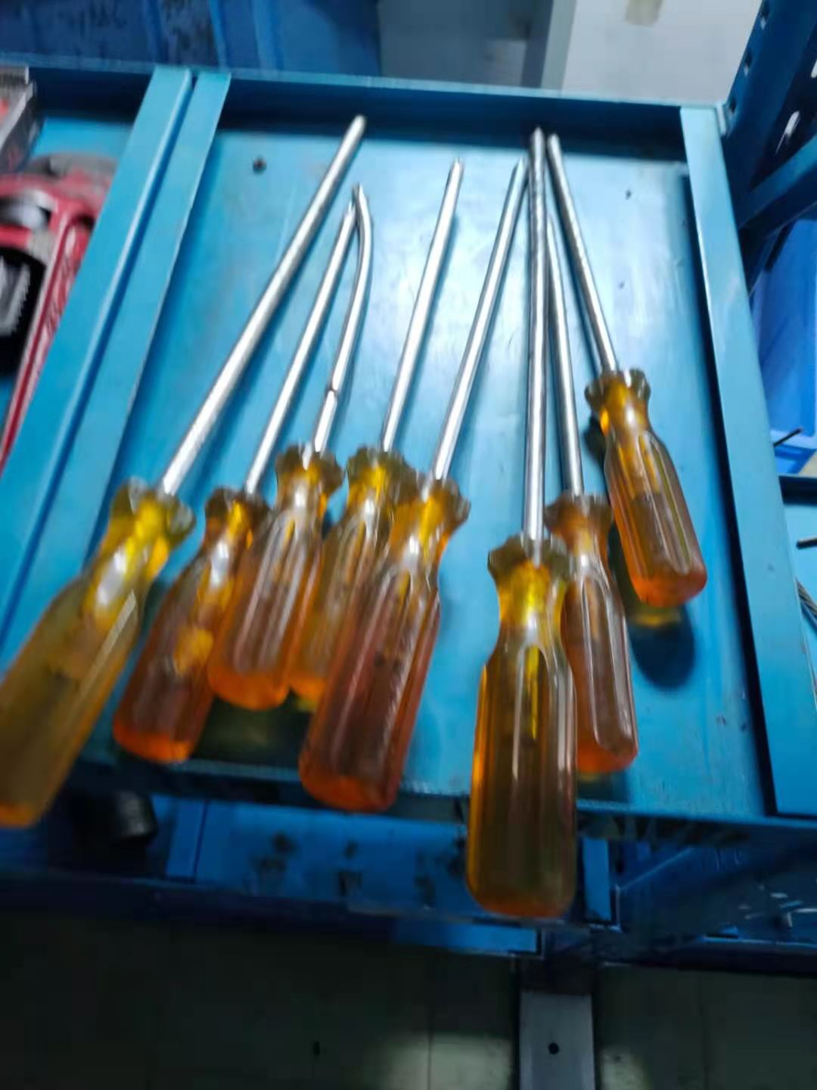
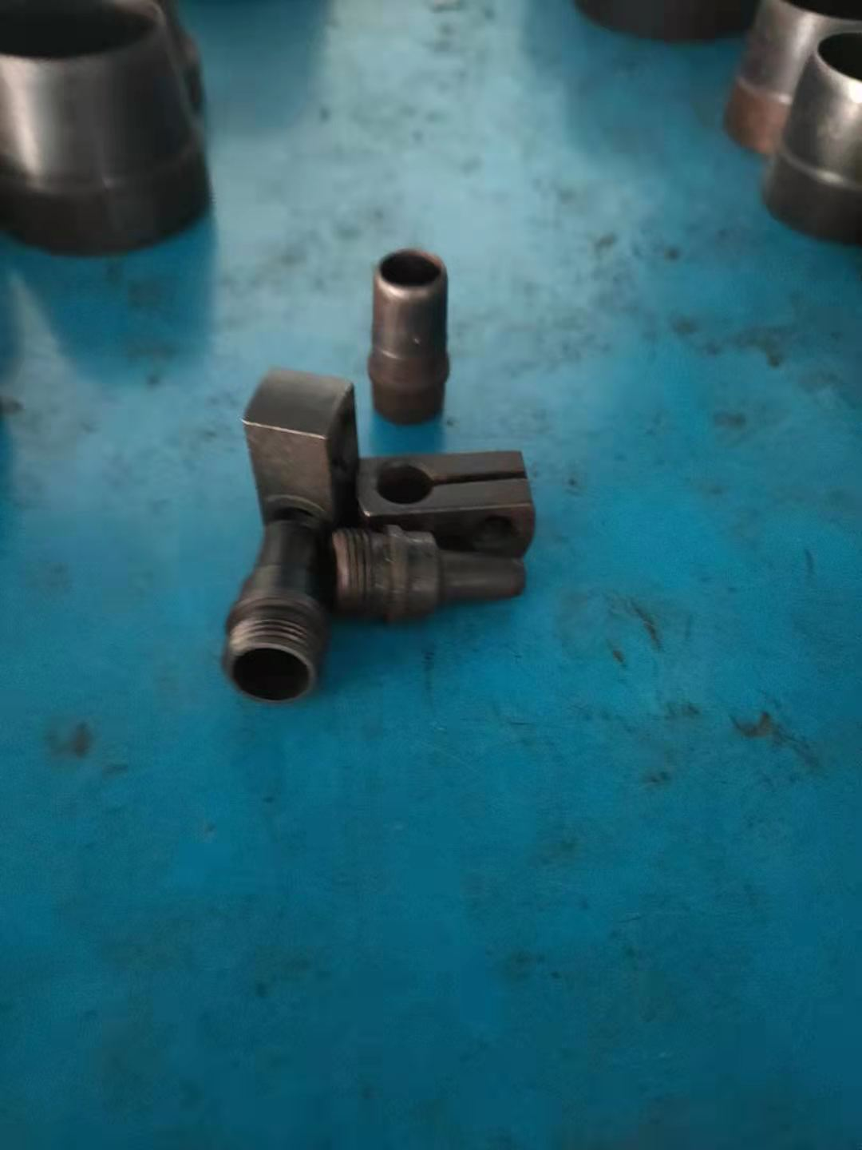
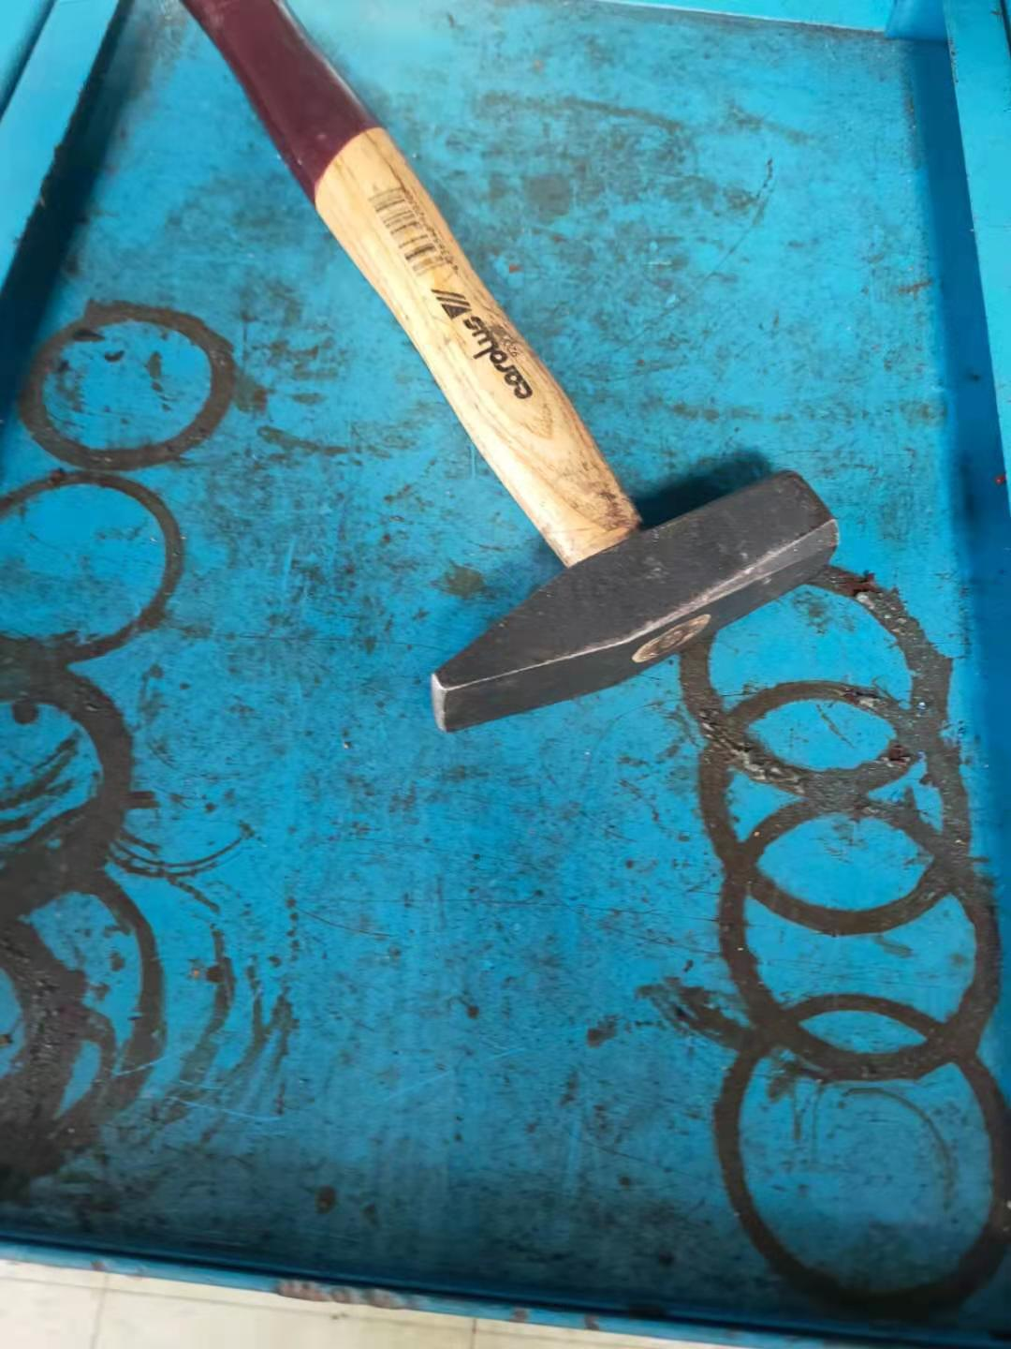
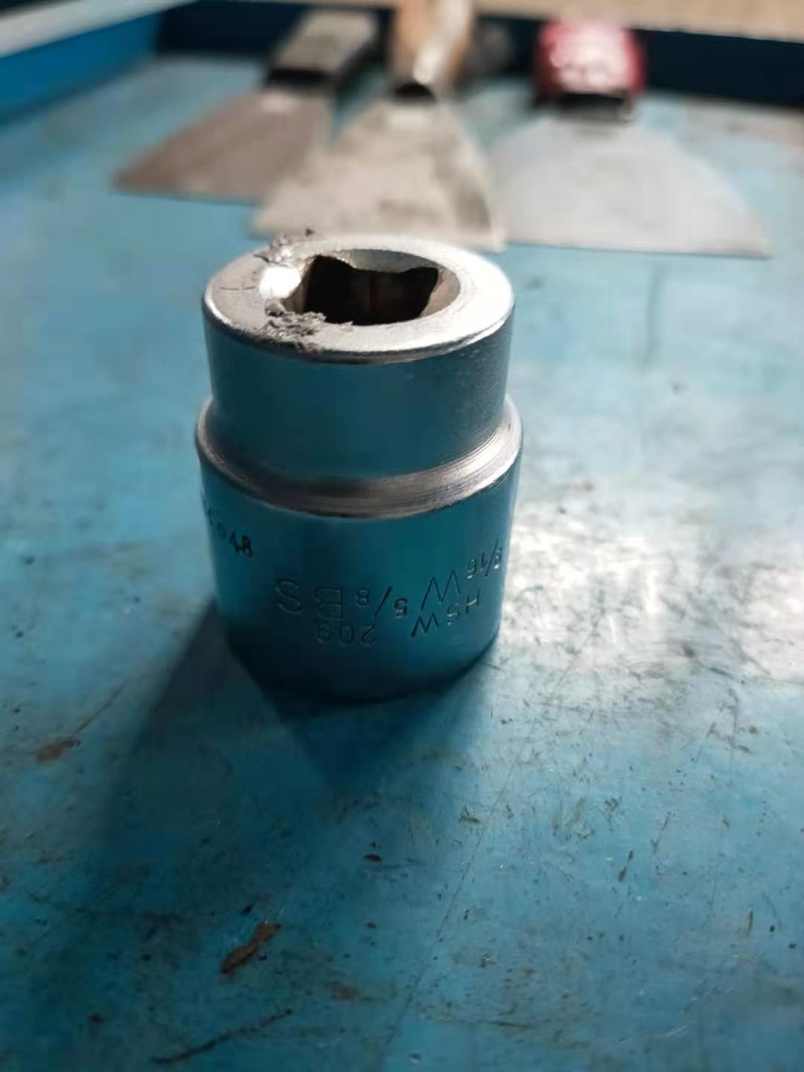
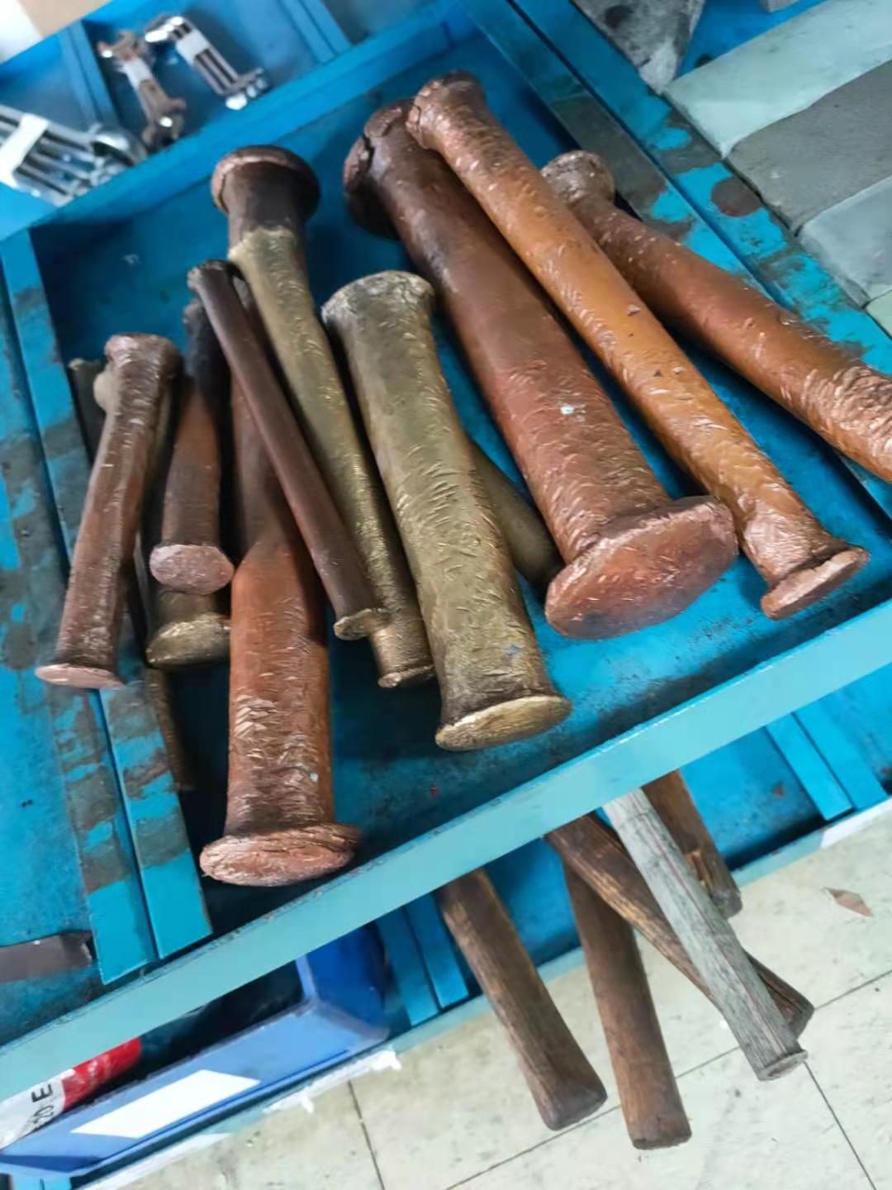
未找到物品的清单 |  |  |  |  | 不能打码物品
 | 规格型号 | 工具编号 | 序列号 | 数量
百分表 | 0-5mm | 6A01220002 | 500058385 | 1
 | 0-5mm | 6A01220002 | 500051466 | 1
十字槽螺钉旋具 | 125*2# | 6RBAAS304 | 500144733 | 1
 | 250*4# | 6RBAA708 |  | 5
 | 300*4# | 6RBAA808 |  | 3
LP3/GEN低发对轮顶丝 | M30*275mm | 6215GPVKO006 |  | 2
盘根钩 | # | 6BO001 |  | 5
皮带冲冲头 | 5 | 6CL004 |  | 1
 | 8 | 6CL007 |  | 1
销子冲（直杆） | 6 | 6CP055 |  | 1
12件套整形锉 | 100-180mm | 6DEDA004 |  | 2
常用斜口钳 | 125-200mm | 6MAAE001 |  | 1 | 锤子找不到编号 | 套筒型号不清 | 铜棒打底颜色不行 | 透明胶体 | 物件不明物件不明，， | 圆形物件太小圆形物件太小
 |  |  |  | 1
 |  |  |  | 1
 |  |  |  | 13
长方油石 | # | 6YOB001 |  | 1
高压空气管 | ᴓ16mm | 6301GPVED004 |  | 3
游标卡尺 | 0-200mm | 6A01010002 | 500002691 | 1
百分表 | 0-3mm | 6A01220001 | 500004042 | 1
 | 0-3mm | 6A01220001 | 500004047 | 1
千分表 | 0-1mm | 6A01230001 | 500004444 | 1
红外测温仪 | FLUKE561 | 6A0231037 | 500172068 | 1
棘轮扳手 | 1/2" | 6BBAAS032 | 500155149 | 1
 | 1/2" | 6BBAAS032 | 500155070 | 1
长柄棘轮扳手 | 1/2" | 6BBAAS032 | 500175784 | 1
 | 3/4" | 6BBAAS048 | 500176100 | 1
听棒 | 300-900mm | 6SQU002 | 500151257 | 1
速差式防坠器 | 10m | 6SDAB013 | 500091034 | 1
全身式安全带 | 通用型 | 6SDAS001 | 500106952 | 1
 | 通用型 | 6SDAS001 | 500154808 | 1
缓冲减震双钩绳 | 1-1.8m | 6SDAS002 | 500161940 | 1
 | 1-1.8m | 6SDAS002 | 500161952 | 1
套筒 | 18*1/2" | 6BAAC180 |  | 2
 | 32*1/2" | 6BAAC320 |  | 2
 | X-32*3/4" | 6BAAE320 |  | 2
接头 | 0-1/2"*3/8" | 6BDAA040 |  | 1
 | XZ-0-3/4"*1/2 | 6BDAB060 |  | 1
敲击梅花扳手 | 70mm | 6NAFC070 |  | 2
 | 75mm | 6NAFC075 |  | 2
两用扳手 | 22.0mm | 6NCAAS220 | 500151768 | 1
一字槽螺钉旋具 | 150X6.5mm | 6RAAAS413 | 500150898 | 1
 | 150X6.5mm | 6RAAAS413 | 500115795 | 1
十字槽螺钉旋具 | 125*2# | 6RBAAS304 | 500130079 | 1
塞尺 | 100*17mm | 6S130002 | 500168091 | 1
 | 150*17mm | 6S130003 | 500135408 | 1
磁性百分表架 | CZ-6A | 6SJBA001 | 500156748 | 1
 | CZ-6A | 6SJBA001 | 500140644 | 1
内六角扳手 | 19.0mm | 6SNAAA190 | 500133821 | 1
防护眼镜（面罩） | 通用型 | 6SZI001 | 500200088 | 1
合成紧固带 | # | 6ZB010

